1.1
voltar à página inicial |  |  |  | 1 - MENUS DE NAVEGAÇÃO
 | S | N | NA
 | x |  |  | 1.1 O menu de navegação deve estar estruturado como uma lista de opções
 |  |  |  | Para que possa ser bem interpretado por tecnologias de apoio, os menus e submenus devem estar estruturados com elementos nativos, do tipo <ul>, ou com a semântica e o estado dos elementos identificados com técnicas em ARIA.

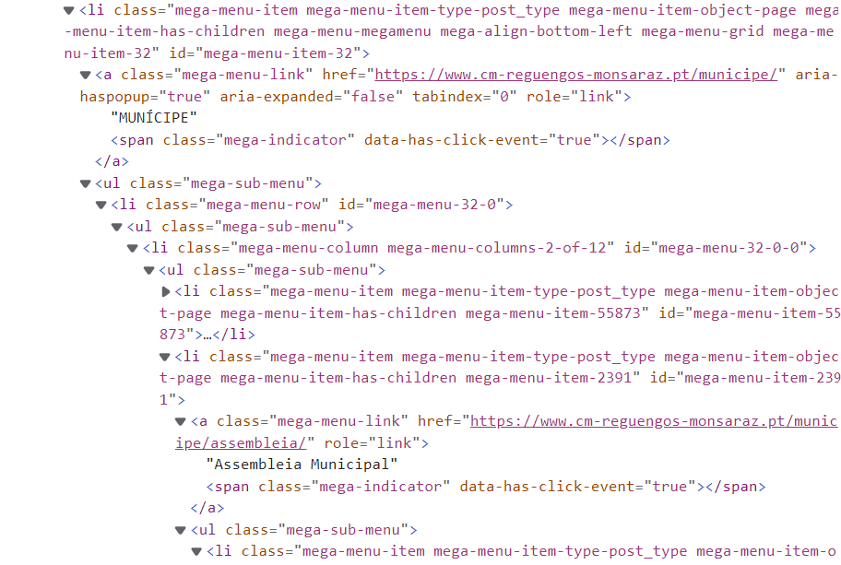
 | Listagem de evidências
 |  |  |  |  | Menu de topo transversal a todo o portal
 |  |  |  |  | Página fonte do código: | https://www.cm-reguengos-monsaraz.pt/

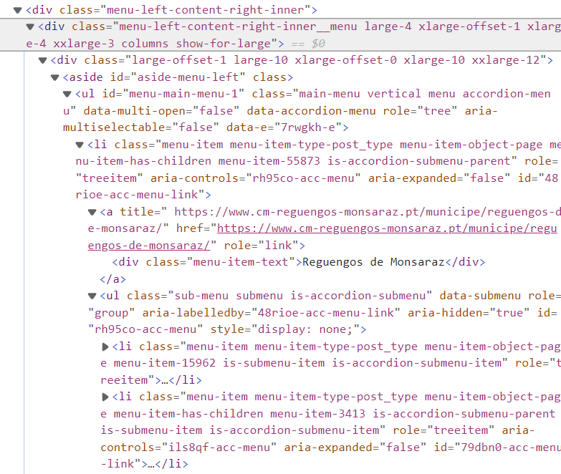
 |  |  |  |  | Menu lateral esquerdo nas páginas interiores
 |  |  |  |  | Página fonte do código: | https://www.cm-reguengos-monsaraz.pt/municipe/

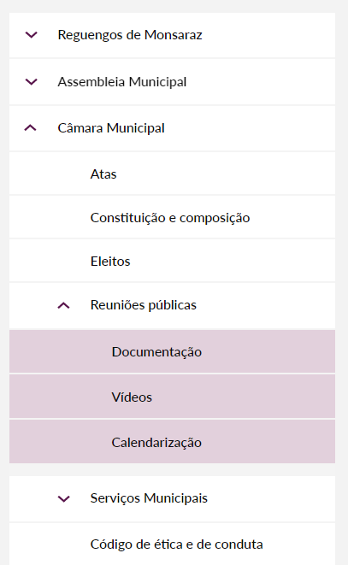

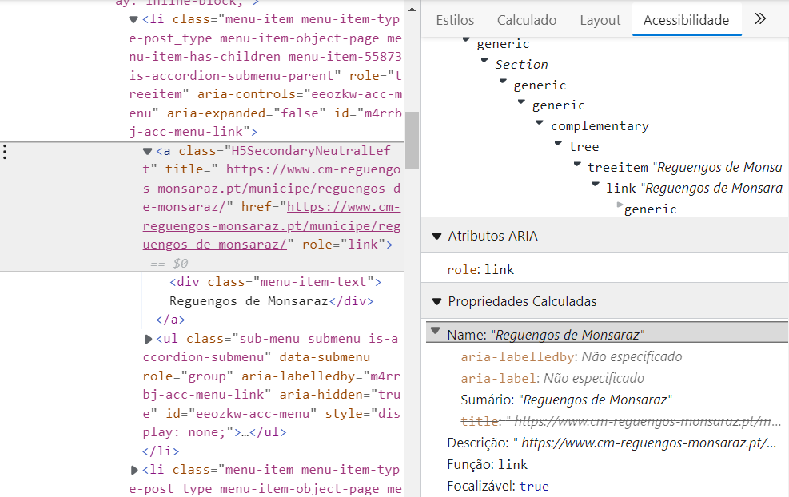

1.2
voltar à página inicial |  |  |  | 1 - MENUS DE NAVEGAÇÃO
 | S | N | NA
 | x |  |  | 1.2 É possível selecionar as opções e as subopções do menu quer com rato quer com teclado
 |  |  |  | Deve ser possível percorrer a estrutura de navegação quer com um dispositivo apontador quer com o teclado.

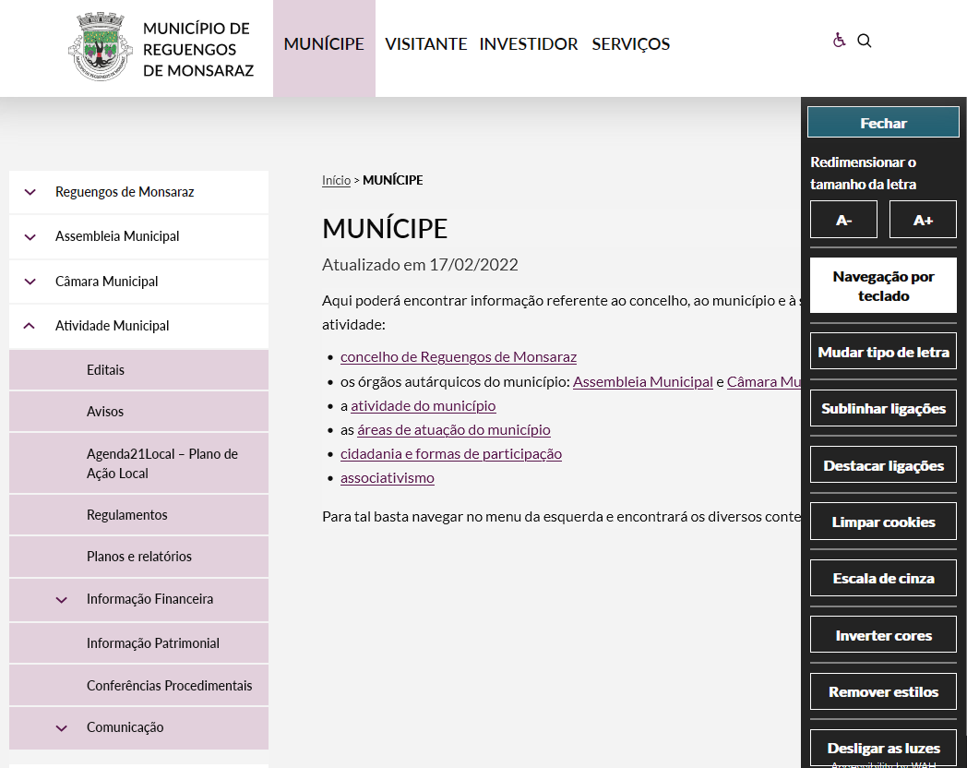
 | Listagem de evidências
 |  |  |  |  | Notas:
 |  |  |  |  | Sim. O portal tem uma barra de ferramentas de acessibilidade que permite percorrer a estrutura também com teclado.

 |  |  |  |  | Página fonte: | https://www.cm-reguengos-monsaraz.pt/municipe/

2.2
voltar à página inicial |  |  |  | 2 - TÍTULOS E SUBTÍTULOS
 | S | N | NA
 | x |  |  | 2.2 Existe uma marcação hierarquizada de títulos e subtítulos na página (<h1>...<h6>)
 |  |  |  | Os títulos são empregues de forma hierárquica para melhor estruturar os conteúdos, das informações mais gerais às mais particulares. Deverão ser usados de forma consistente por todo o sítio Web.

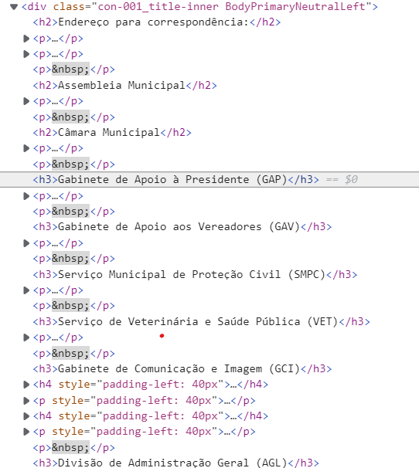
 | Listagem de evidências
 |  |  |  |  | Notas:
 |  |  |  |  | Sim, existe uma marcação hierarquizada de títulos e subtítulos nas páginas. Este factor é contemplado na gestão e edição de conteúdos.

 |  |  |  |  | Página fonte do código: | https://www.cm-reguengos-monsaraz.pt/municipe/contactos-servicos/

3.1
voltar à página inicial |  |  |  | 3 - TABELAS DE DADOS
 | S | N | NA
 | x |  |  | 3.1 As células que constituem os cabeçalhos da tabela estão marcadas com o elemento <th>
 |  |  |  | Identificar os cabeçalhos de uma tabela ajuda a melhor identificar os eixos que caracterizam a informação em cada célula.

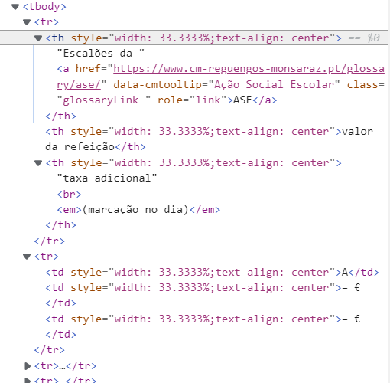
 | Listagem de evidências
 |  |  |  |  | Notas:
 |  |  |  |  | Sim, os cabeçalhos das tabelas estão marcados com o elemento <th>. Este factor é contemplado na gestão e edição de conteúdos.

 |  |  |  |  | Página fonte do código: | https://www.cm-reguengos-monsaraz.pt/municipe/areas/educa/refeicoes-escolares/ementas-escolares/

3.2
voltar à página inicial |  |  |  | 3 - TABELAS DE DADOS
 | S | N | NA
 | x |  |  | 3.2 A legenda da tabela está marcada com o elemento <caption>
 |  |  |  | Todas as tabelas deverão conter uma legenda descritiva do seu conteúdo, incluindo as fontes da informação, se necessário.

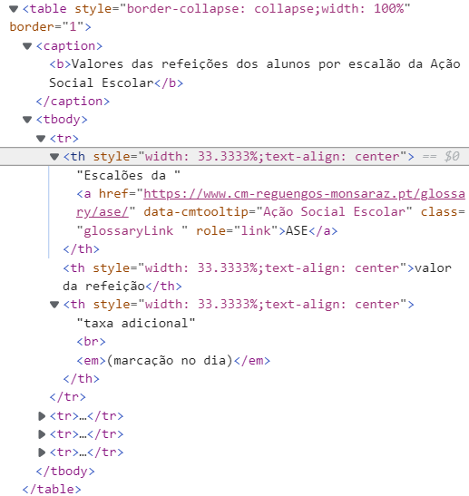
 | Listagem de evidências
 |  |  |  |  | Notas:
 |  |  |  |  | Sim, a legenda ou título da tabela está marcada com o elemtno <caption>. Este factor é contemplado na gestão e edição de conteúdos.

 |  |  |  |  | Página fonte do código: | https://www.cm-reguengos-monsaraz.pt/municipe/areas/educa/refeicoes-escolares/ementas-escolares/

4.2
voltar à página inicial |  |  |  | 4 - ESTRUTURA DA INFORMAÇÃO
 | S | N | NA
 | x |  |  | 4.2 É possível identificar os campos de preenchimento obrigatório quando se usa apenas um leitor de ecrã
 |  |  |  | Os campos obrigatórios devem ser preferencialmente agrupados na parte inicial de um formulário e claramente identificados como tal. Se não for possível, cada campo deverá estar identificado textualmente ou como Obrigatório ou como Opcional. Não deverão ser usados apenas símbolos ou cores como elemento identificador.

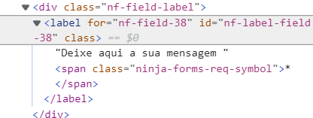
 | Listagem de evidências
 |  |  |  |  | Notas:
 |  |  |  |  | Sim, Os campos obrigatórios estão assinalados com um asterisco que é lido pelos leitores de tela. Testado com a extensão do browser Chrome "ChromeVox"

 |  |  |  |  | Página fonte do código: | https://www.cm-reguengos-monsaraz.pt/contacte-nos/

4.3
voltar à página inicial |  |  |  | 4 - ESTRUTURA DA INFORMAÇÃO
 | S | N | NA
 | x |  |  | 4.3 É possível localizar e ler as mensagens de erro usando apenas um leitor de ecrã
 |  |  |  | Os erros identificados no decorrer do preenchimento de um formulário deverão preferencialmente ser listados de forma condensada, direcionando cada elemento da lista ao respetivo campo. Cada campo deverá associar a mensagem de erro a si próprio. As mensagens de erro deverão ser breves e claras.

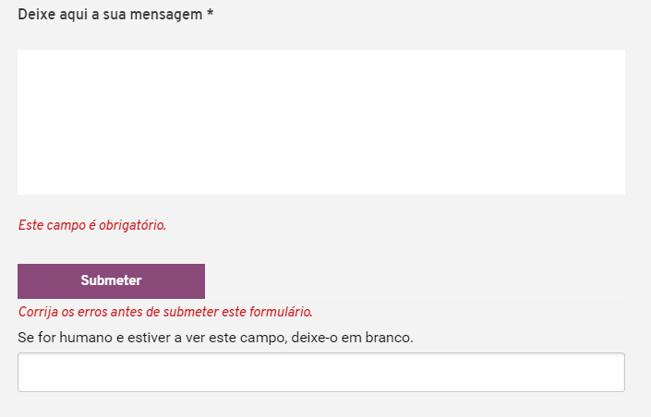
 | Listagem de evidências
 |  |  |  |  | Notas:
 |  |  |  |  | A ferramenta de formulários nativa do backoffice deste website possibilita a leitura de mensagens de erro usando apenas um leitor de ecrã.

 |  |  |  |  | Página fonte: | https://www.cm-reguengos-monsaraz.pt/contacte-nos/

6.1
voltar à página inicial |  |  |  | 6 - CONTRASTE
 | S | N | NA
 | x |  |  | 6.1 No corpo de um documento, o rácio de contraste entre a cor do texto normal (menor que 18 pontos ou menor que 14 pontos negrito) e a cor do fundo é superior a 4,5:1
 |  |  |  | Deve assegurar-se no corpo do documento que o rácio de contraste entre a cor do texto e a cor de fundo é, no mínimo, de 4,5:1, de forma a assegurar a sua legibilidade para utilizadores com deficiências da visão.

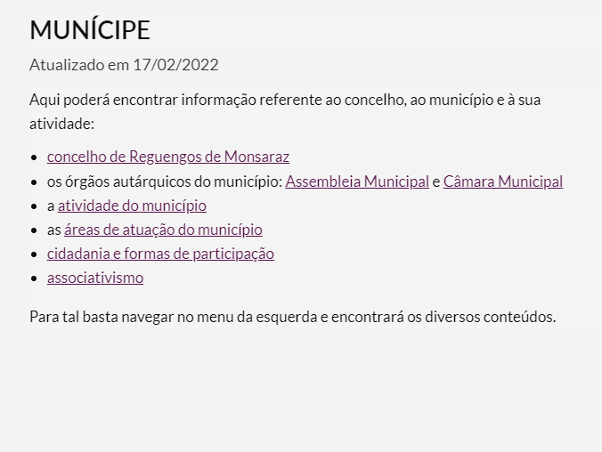
 | Listagem de evidências
 |  |  |  |  | Notas:
 |  |  |  |  | No corpo do documento o contraste é 17,78
 |  |  |  |  | Página fonte: | https://www.cm-reguengos-monsaraz.pt/municipe/

7.1
voltar à página inicial |  |  |  | 7 - PLAYERS
 | S | N | NA
 |  |  | x | 7.1 Deve ser possível ativar os botões de controlo do leitor quer com o rato quer com o teclado
 |  |  |  | Os leitores de multimédia não devem iniciar automaticamente a reprodução dos elementos e têm de ser operáveis usando apenas um rato ou usando apenas um teclado.

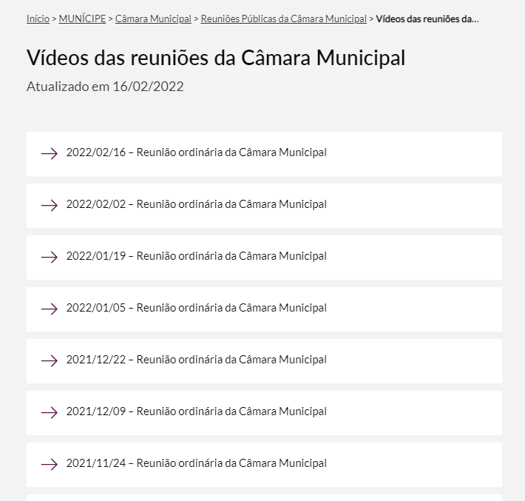
 | Listagem de evidências
 |  |  |  |  | Notas:
 |  |  |  |  | O portal não tem videos alojados no seu backoffice. Existem ligações para vídeos no facebook e o backoffice utilizado permite inserção automática e facilitada através de um link de vídeo youtube, pelo que utiliza o mesmo player dessa plataforma a qual foi testada e confirmada a possibilidade de ativação dos botões de controlo com ratou ou teclado.

 |  |  |  |  | Página fonte: | https://www.cm-reguengos-monsaraz.pt/municipe/camara-municipal/reunioes-cm/videos-reunioes-cm/

8.1
voltar à página inicial |  |  |  | 8 - ESTRUTURA DA PÁGINA
 | S | N | NA
 | x |  |  | 8.1 Quando se retira a CSS, todos os elementos HTML devem alinhar à esquerda
 |  |  |  | Quando se desativam todos os estilos visuais, o conteúdo da página é apresentado alinhado à esquerda e apresenta-se de forma linear.

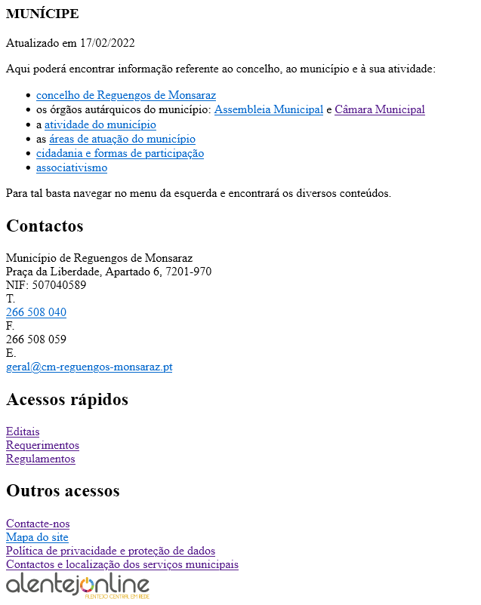
 | Listagem de evidências
 |  |  |  |  | Notas:
 |  |  |  |  | Sim. Com os CSS desativados todos os elementos ficam alinhados à esquerda. Testado com a ferramenta WebDeveloper no Firefox

 |  |  |  |  | Página fonte: | https://www.cm-reguengos-monsaraz.pt/municipe/

8.2
voltar à página inicial |  |  |  | 8 - ESTRUTURA DA PÁGINA
 | S | N | NA
 | x |  |  | 8.2 Quando se retira a CSS, a informação aparece numa ordem lógica
 |  |  |  | Tendo em conta que o posicionamento de elementos no código pode não refletir a ordem visual de leitura, deve ser assegurada a ordem correta do conteúdo quando se desativam os estilos visuais.

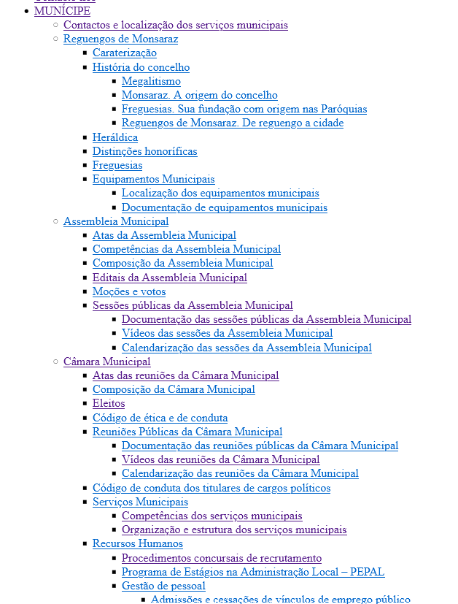
 | Listagem de evidências
 |  |  |  |  | Notas:
 |  |  |  |  | Sim. Com os CSS desativados os conteúdos aparecem numa ordem lógica. Testado com a ferramenta WebDeveloper no Firefox

 |  |  |  |  | Página fonte: | https://www.cm-reguengos-monsaraz.pt/municipe/

8.5
voltar à página inicial |  |  |  | 8 - ESTRUTURA DA PÁGINA
 | S | N | NA
 | x |  |  | 8.5 A maquetização da página é feita sem recorrer ao elemento <table>
 |  |  |  | A estrutura de composição gráfica da página não é feita recorrendo a elementos de tabela mas sim a uma maior diversidade de elementos semânticos (por ex., <main>) e genéricos (por ex., <div>), que permitem a recomposição visual para diferentes tipos e dimensões de ecrã.

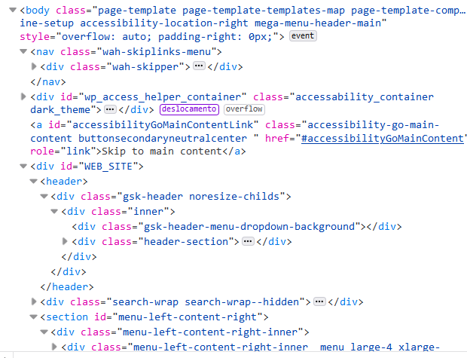
 | Listagem de evidências
 |  |  |  |  | Notas:
 |  |  |  |  | Sim. As páginas não recorrem ao elemento <table> para a sua maquetização

 |  |  |  |  | Página fonte: | https://www.cm-reguengos-monsaraz.pt/municipe/

10.1
voltar à página inicial |  |  |  | 10 - FICHEIROS PDF
 | S | N | NA
 | x |  |  | 10.1 Nos ficheiros PDF é possível, no mínimo, extrair o conteúdo textual para formato TXT
 |  |  |  | Os ficheiros PDF devem ter o seu texto inteiramente extraível para que se possa passar o respetivo conteúdo para um processador de texto sem perda de informação.

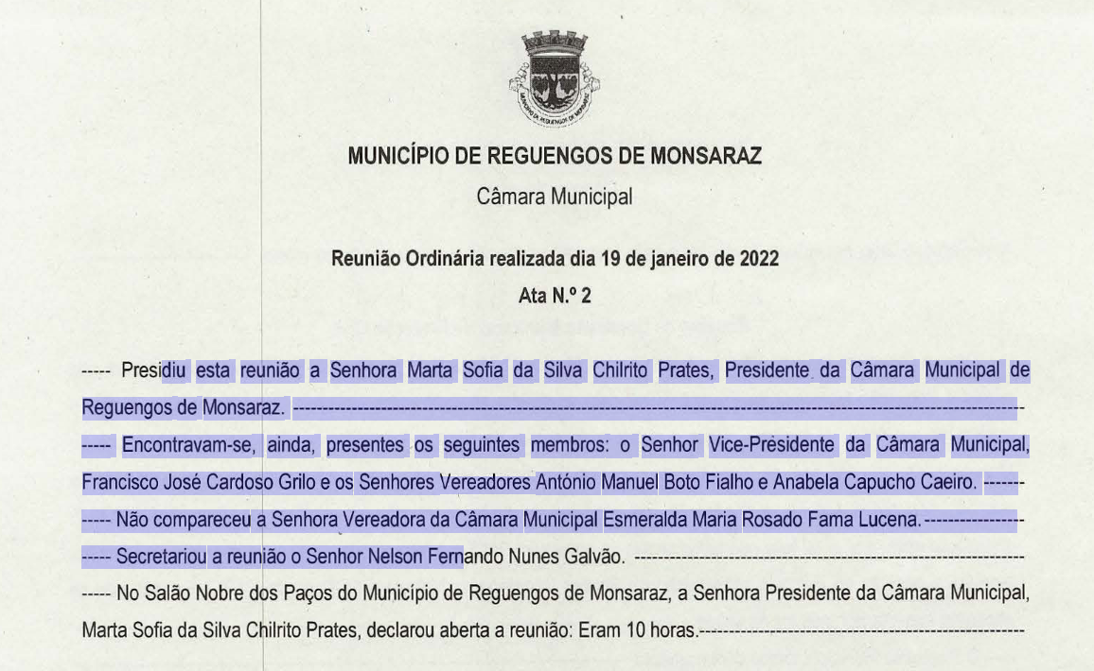
 | Listagem de evidências
 |  |  |  |  | Notas:
 |  |  |  |  | Sim. Todos os ficheiros .pdf inserido no portal são sujeitos às ferramentas de acessibilidade da Adobe.

 |  |  |  |  | Página fonte: | https://www.cm-reguengos-monsaraz.pt/wp-content/uploads/2022/02/2022-01-19_ata02.pdf

